圖表索引
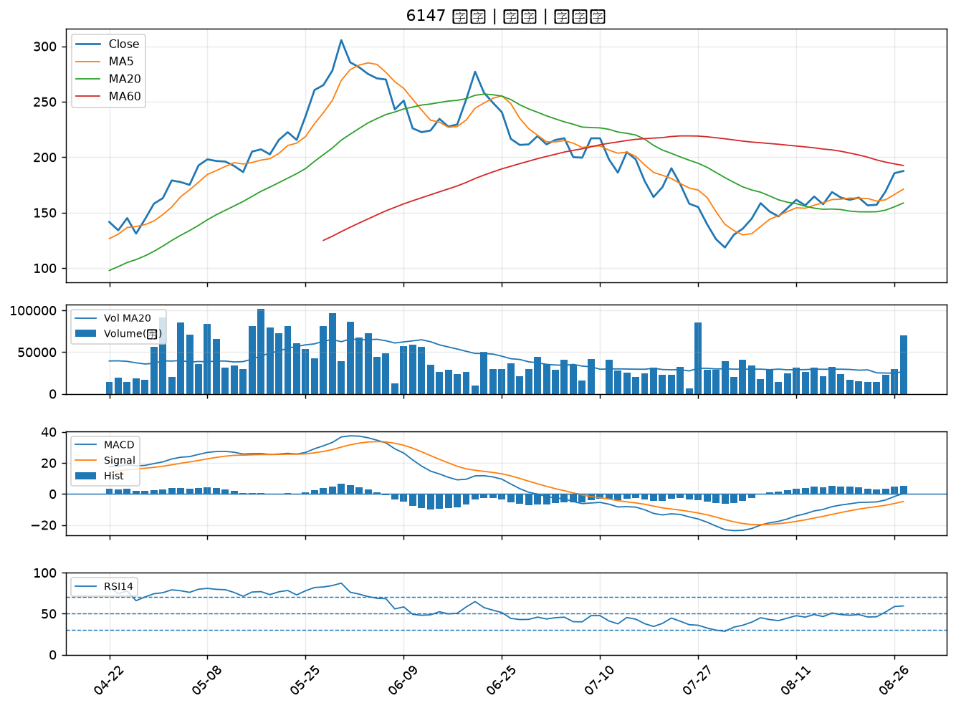
股票代號 | 股票名稱 | 市場 | 買進觀察分級 | 主力突破分數 | 圖表路徑
2889 | 國票金 | 上市 | A級 | 7 | output/charts/20260828/2889_國票金.png
2354 | 鴻準 | 上市 | A級 | 5 | output/charts/20260828/2354_鴻準.png
4912 | 聯德控股-KY | 上市 | A級 | 5 | output/charts/20260828/4912_聯德控股-KY.png
1303 | 南亞 | 上市 | A級 | 5 | output/charts/20260828/1303_南亞.png
1301 | 台塑 | 上市 | A級 | 5 | output/charts/20260828/1301_台塑.png
2421 | 建準 | 上市 | A級 | 5 | output/charts/20260828/2421_建準.png
3504 | 揚明光 | 上市 | A級 | 5 | output/charts/20260828/3504_揚明光.png
1519 | 華城 | 上市 | A級 | 5 | output/charts/20260828/1519_華城.png
6727 | 亞泰金屬 | 上櫃 | A級 | 5 | output/charts/20260828/6727_亞泰金屬.png
9941 | 裕融 | 上市 | A級 | 3 | output/charts/20260828/9941_裕融.png
3376 | 新日興 | 上市 | B級 | 6 | output/charts/20260828/3376_新日興.png
1310 | 台苯 | 上市 | B級 | 6 | output/charts/20260828/1310_台苯.png
1503 | 士電 | 上市 | B級 | 6 | output/charts/20260828/1503_士電.png
2313 | 華通 | 上市 | B級 | 5 | output/charts/20260828/2313_華通.png
1326 | 台化 | 上市 | B級 | 5 | output/charts/20260828/1326_台化.png
8358 | 金居 | 上櫃 | B級 | 5 | output/charts/20260828/8358_金居.png
3105 | 穩懋 | 上櫃 | B級 | 5 | output/charts/20260828/3105_穩懋.png
6547 | 高端疫苗 | 上櫃 | B級 | 5 | output/charts/20260828/6547_高端疫苗.png
6269 | 台郡 | 上市 | B級 | 5 | output/charts/20260828/6269_台郡.png
4927 | 泰鼎-KY | 上市 | B級 | 5 | output/charts/20260828/4927_泰鼎-KY.png
4908 | 前鼎 | 上櫃 | B級 | 5 | output/charts/20260828/4908_前鼎.png
3363 | 上詮 | 上櫃 | B級 | 5 | output/charts/20260828/3363_上詮.png
4714 | 永捷 | 上櫃 | B級 | 5 | output/charts/20260828/4714_永捷.png
6415 | 矽力*-KY | 上市 | B級 | 5 | output/charts/20260828/6415_矽力*-KY.png
2355 | 敬鵬 | 上市 | B級 | 5 | output/charts/20260828/2355_敬鵬.png
5291 | 邑昇 | 上櫃 | B級 | 5 | output/charts/20260828/5291_邑昇.png
3689 | 湧德 | 上櫃 | B級 | 5 | output/charts/20260828/3689_湧德.png
6668 | 中揚光 | 上市 | B級 | 5 | output/charts/20260828/6668_中揚光.png
1312 | 國喬 | 上市 | B級 | 5 | output/charts/20260828/1312_國喬.png
6147 | 頎邦 | 上櫃 | B級 | 4 | output/charts/20260828/6147_頎邦.png

2889 國票金｜A級
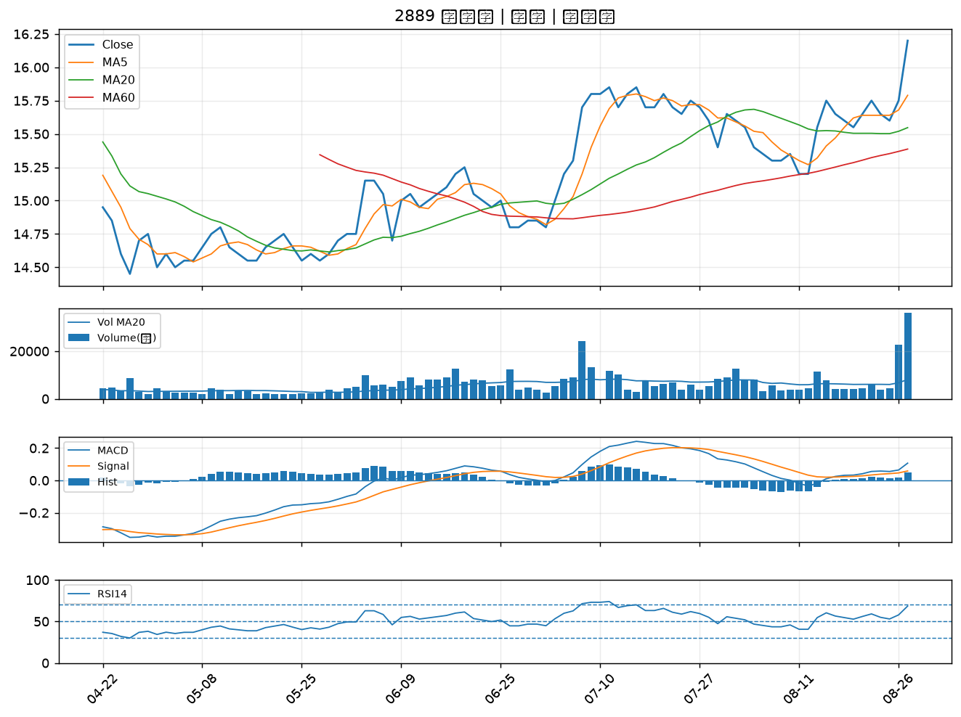

2354 鴻準｜A級
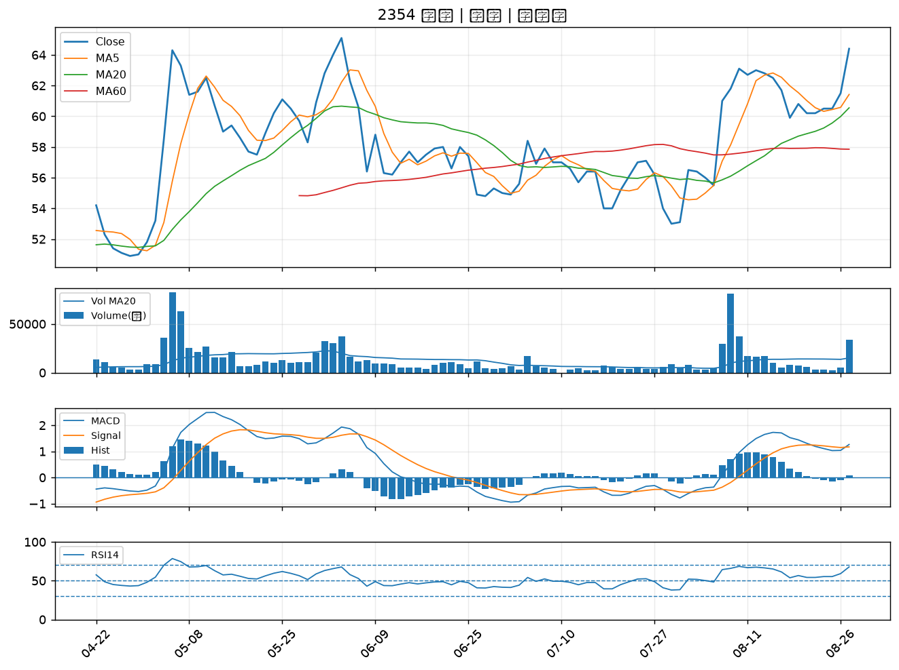

4912 聯德控股-KY｜A級
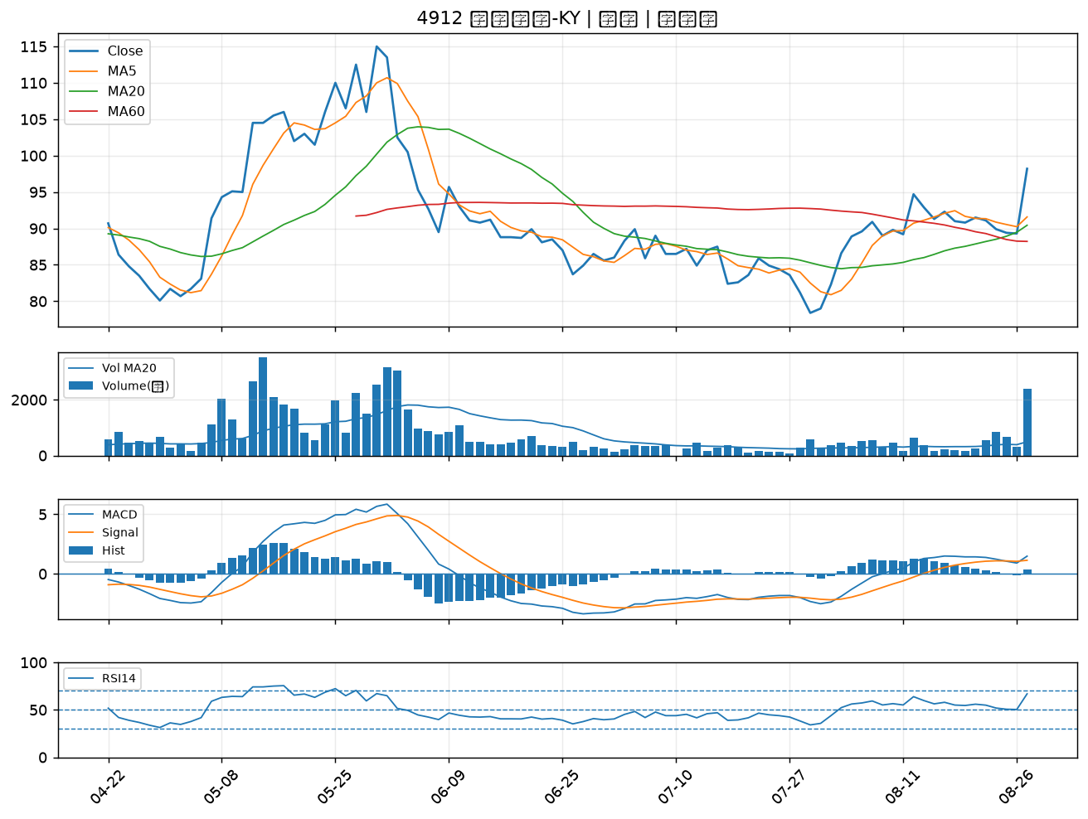

1303 南亞｜A級
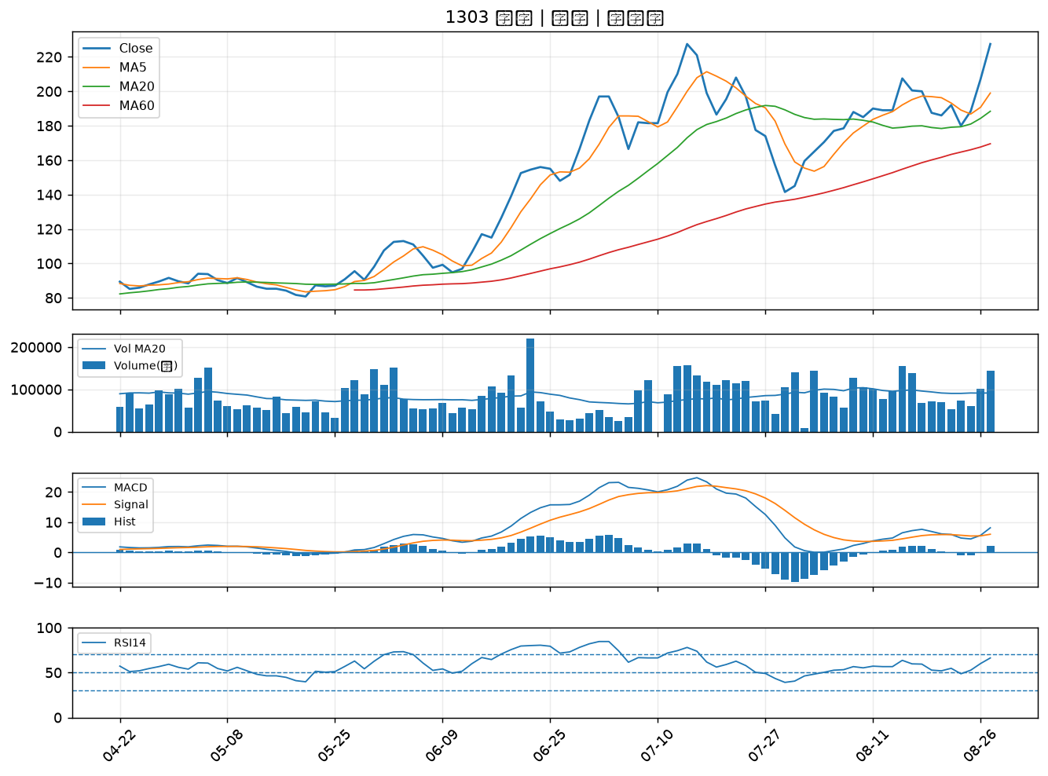

1301 台塑｜A級
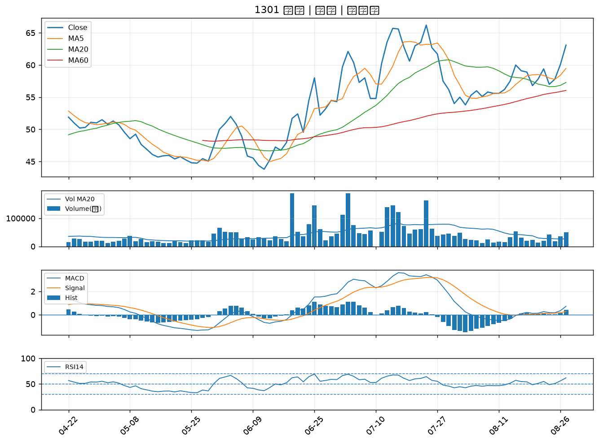

2421 建準｜A級
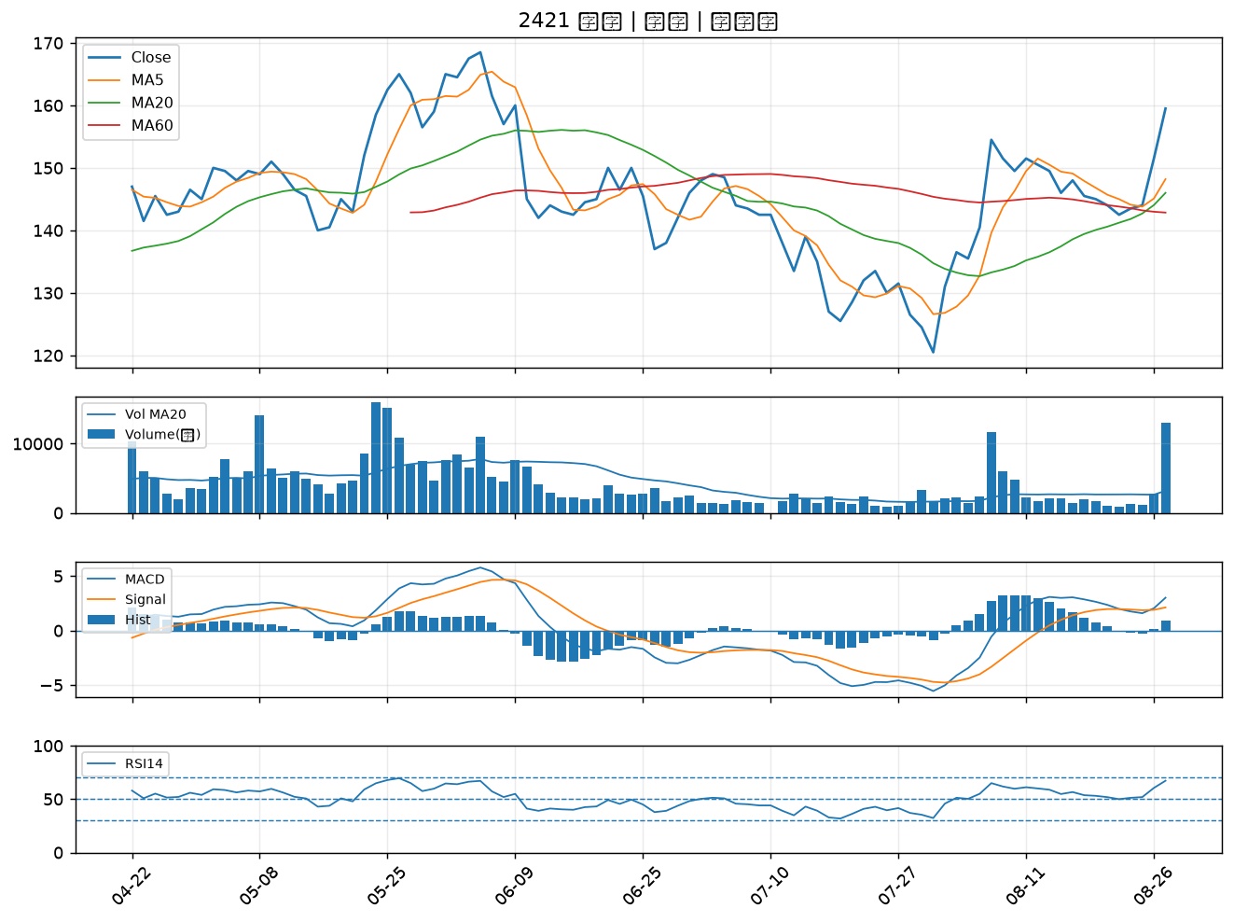

3504 揚明光｜A級
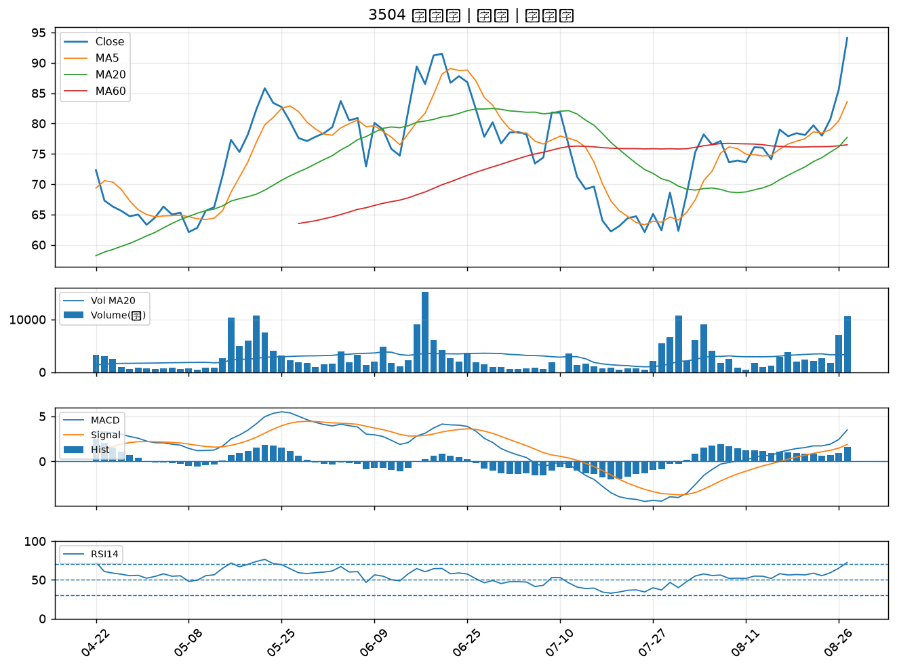

1519 華城｜A級
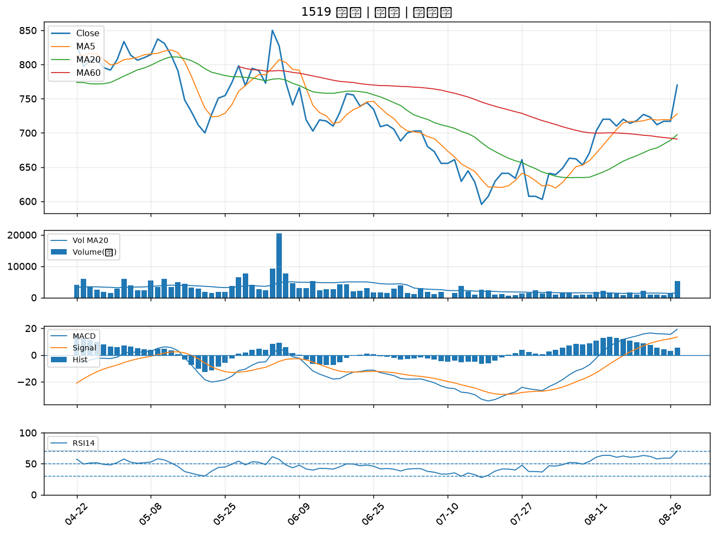

6727 亞泰金屬｜A級
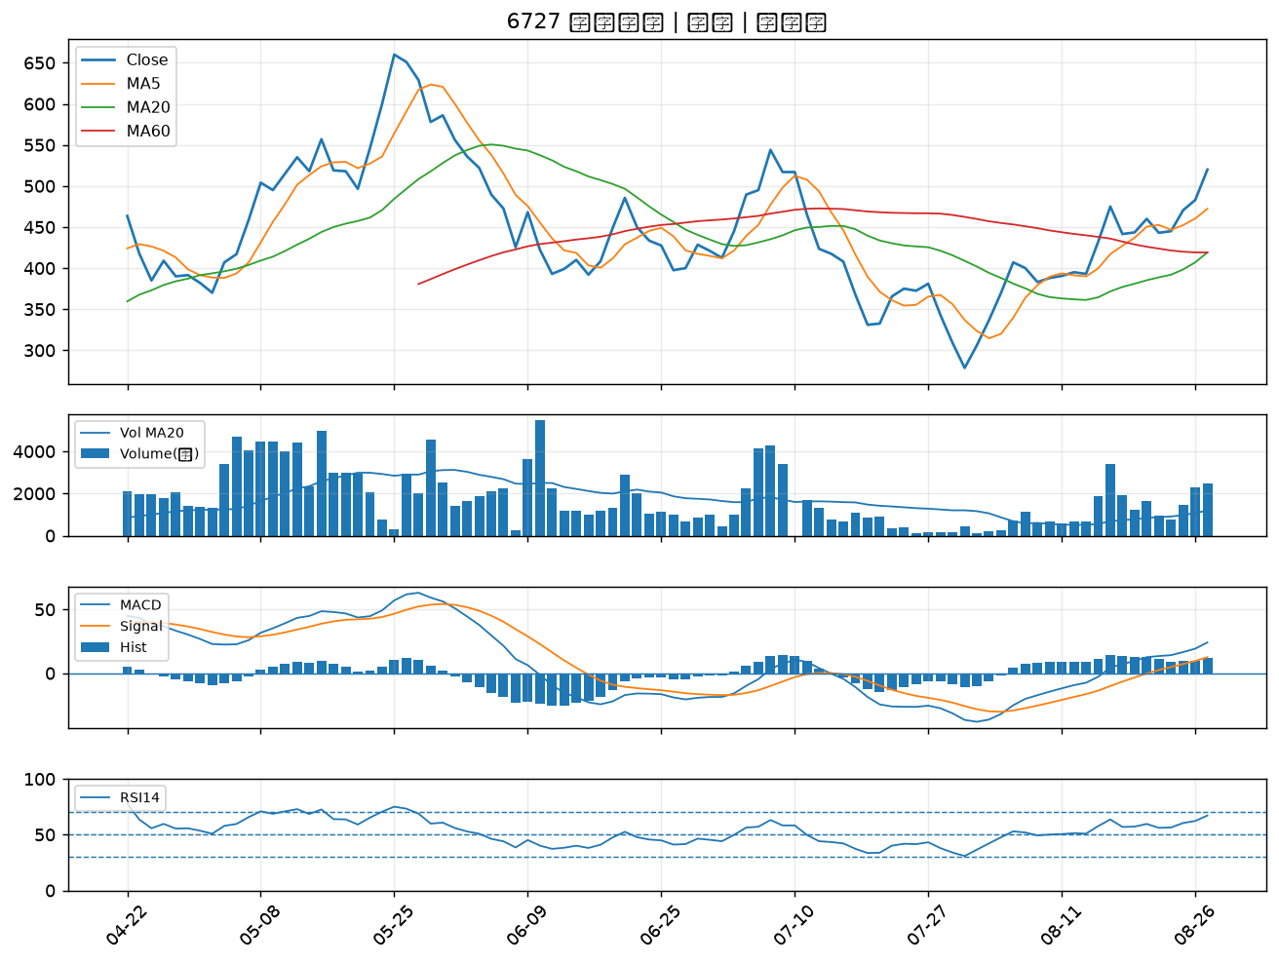

9941 裕融｜A級
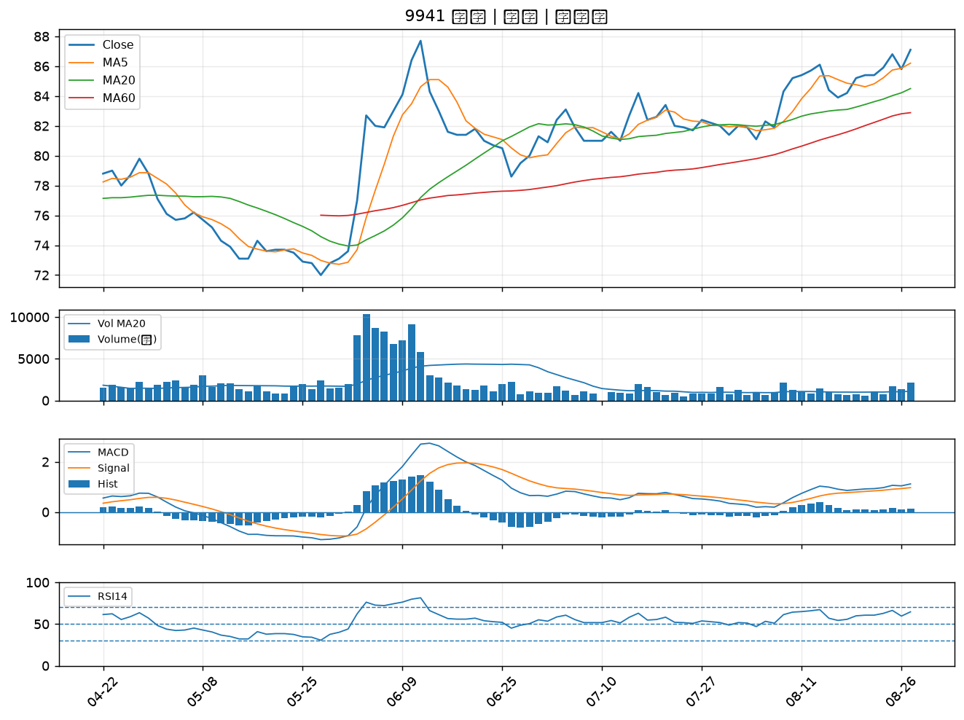

3376 新日興｜B級
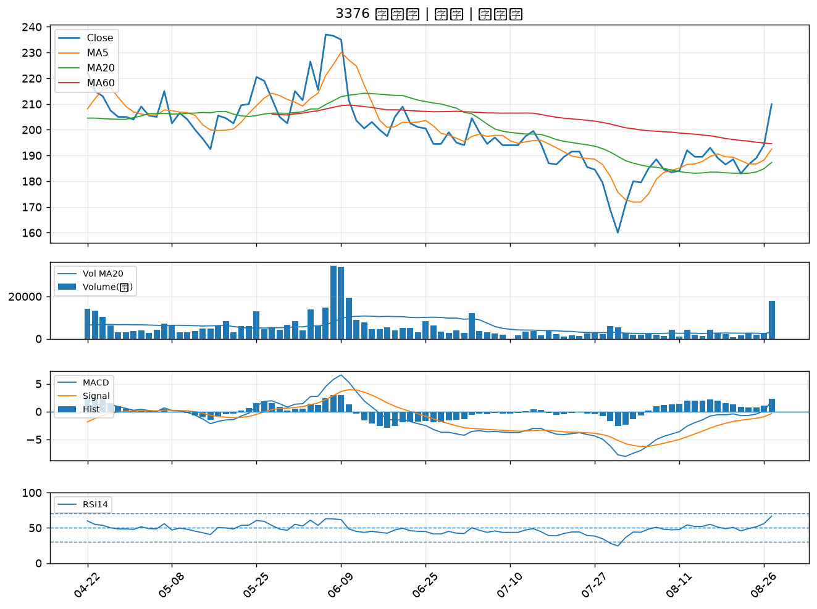

1310 台苯｜B級
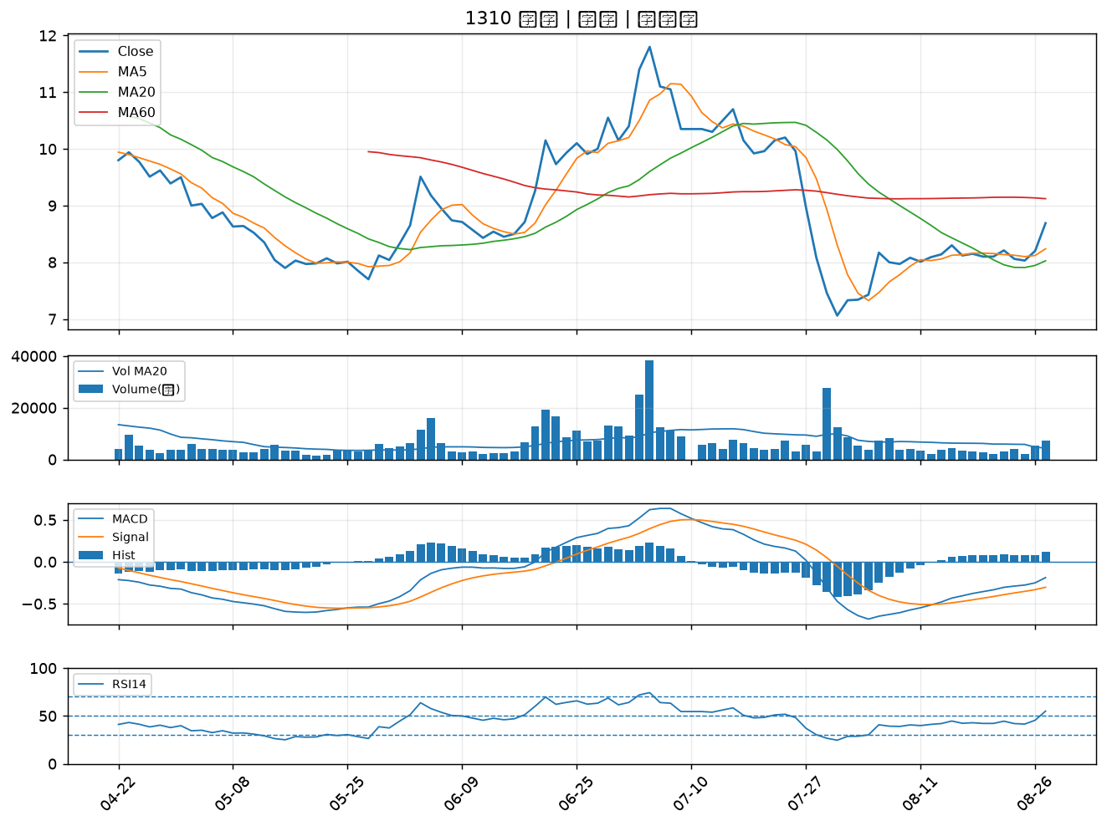

1503 士電｜B級
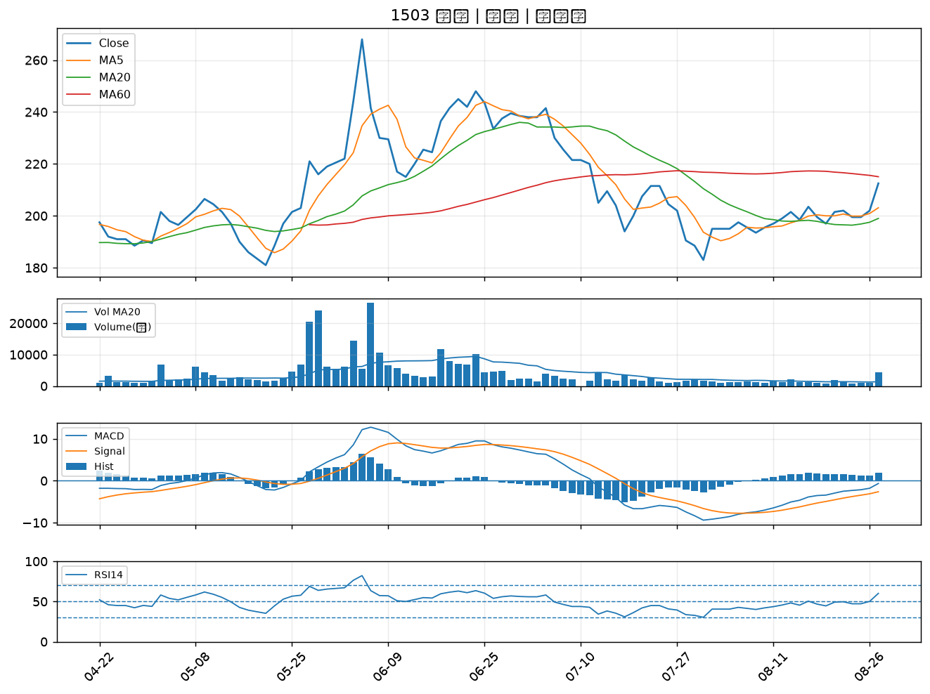

2313 華通｜B級
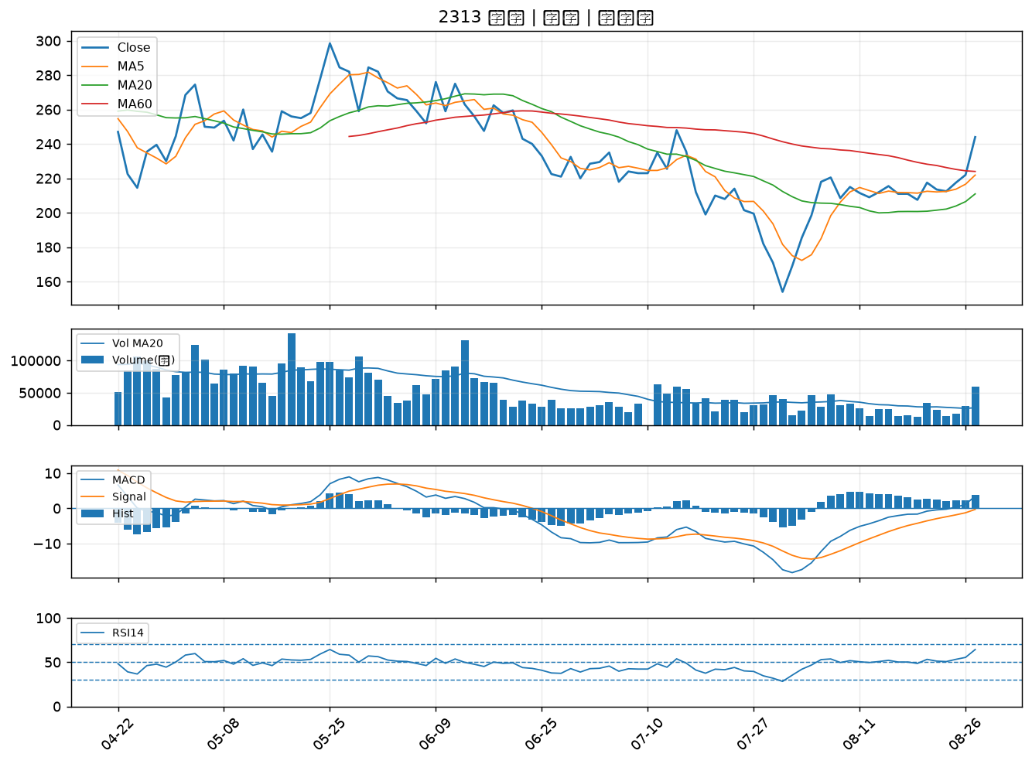

1326 台化｜B級
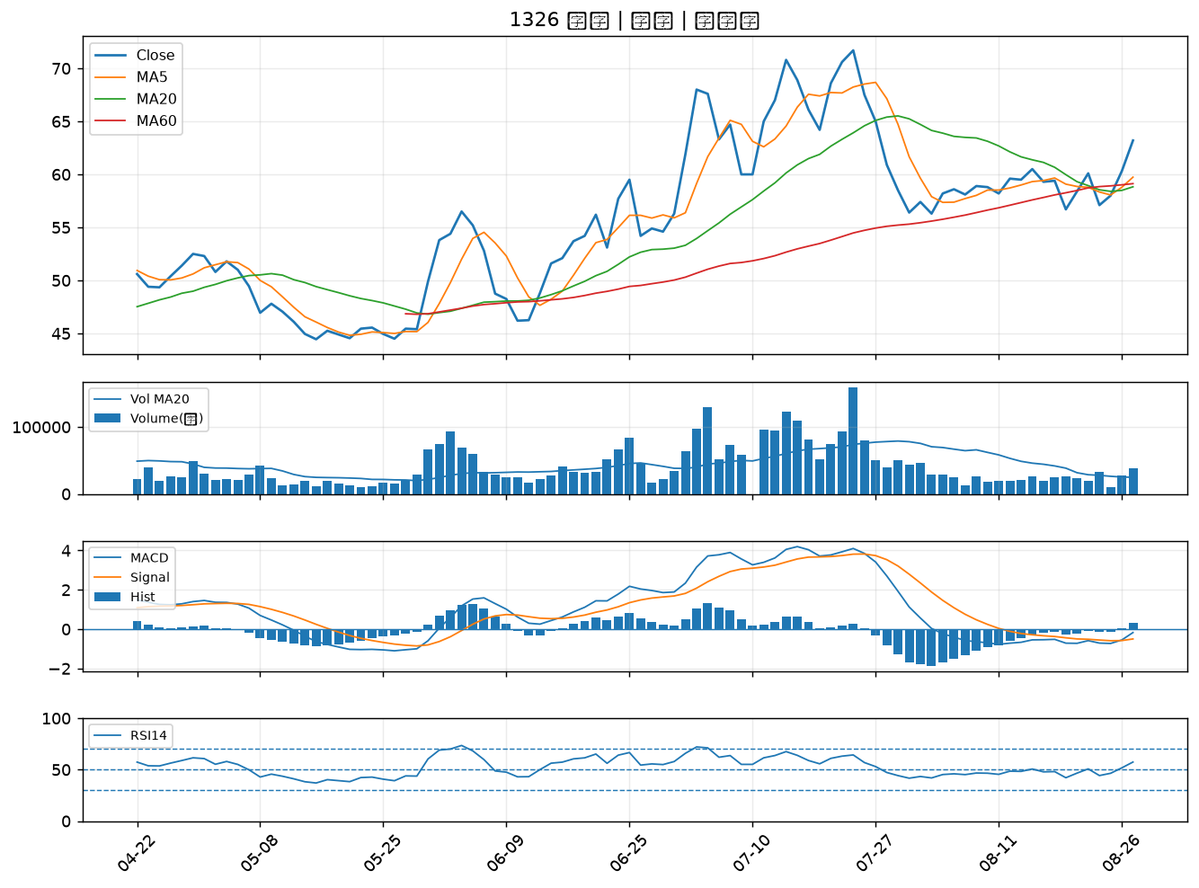

8358 金居｜B級
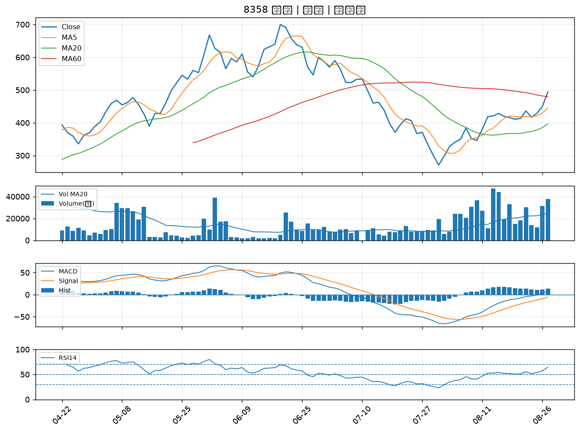

3105 穩懋｜B級
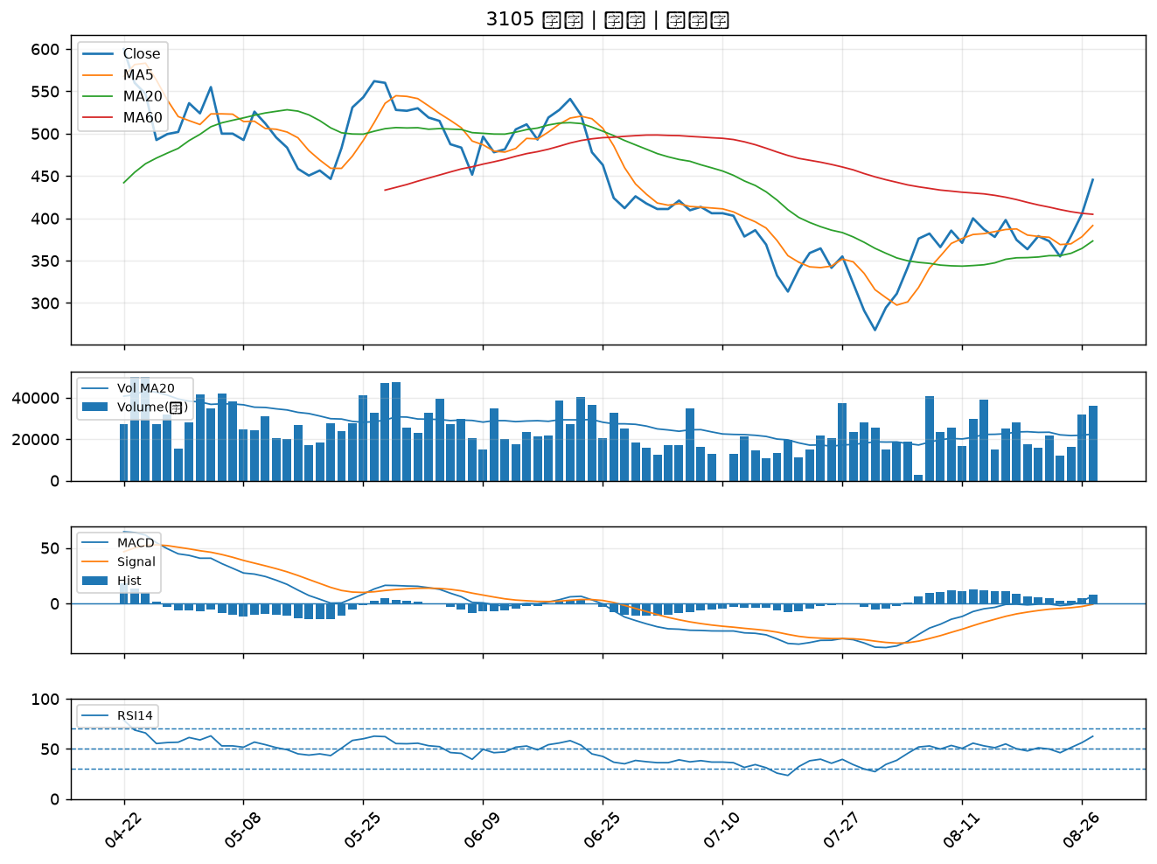

6547 高端疫苗｜B級
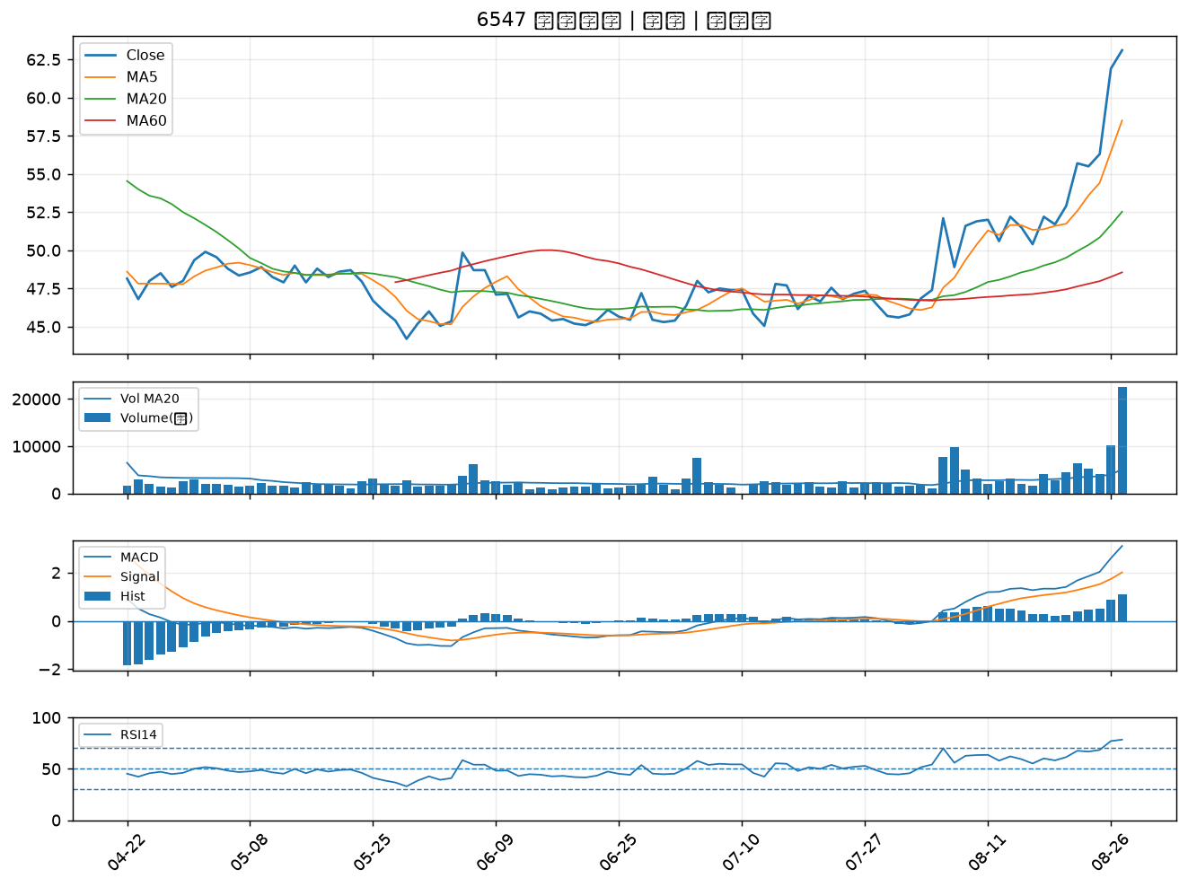

6269 台郡｜B級
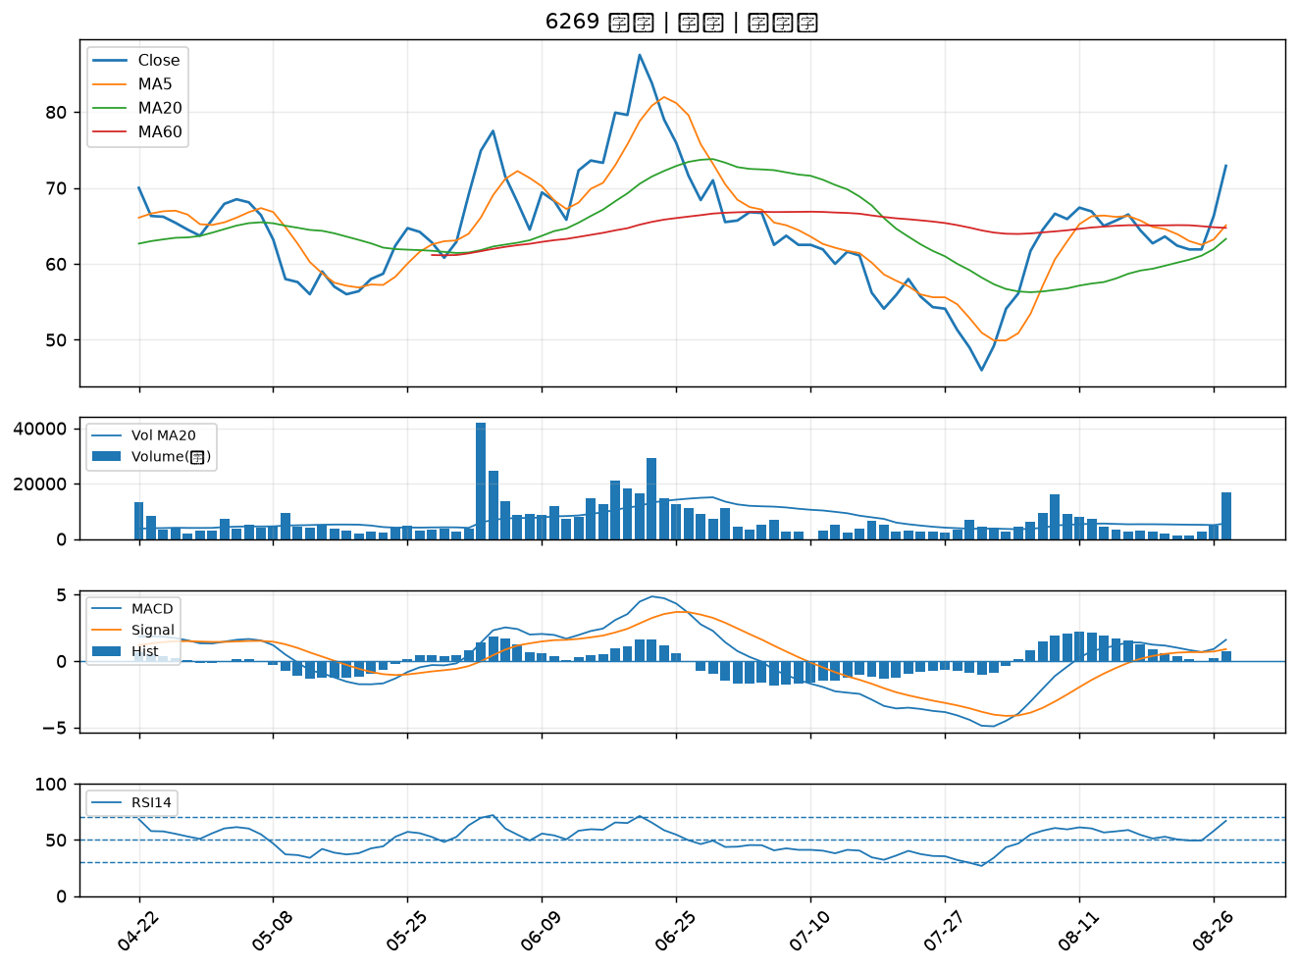

4927 泰鼎-KY｜B級
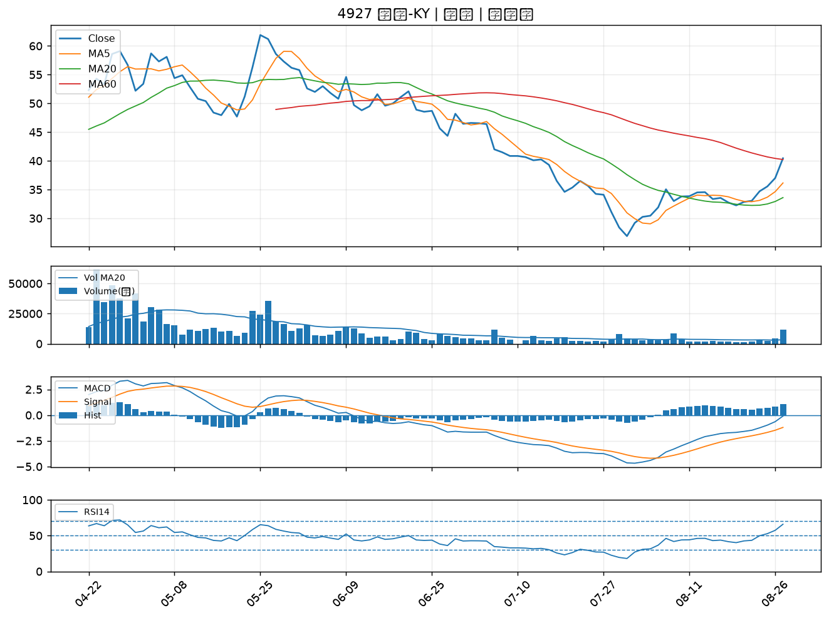

4908 前鼎｜B級
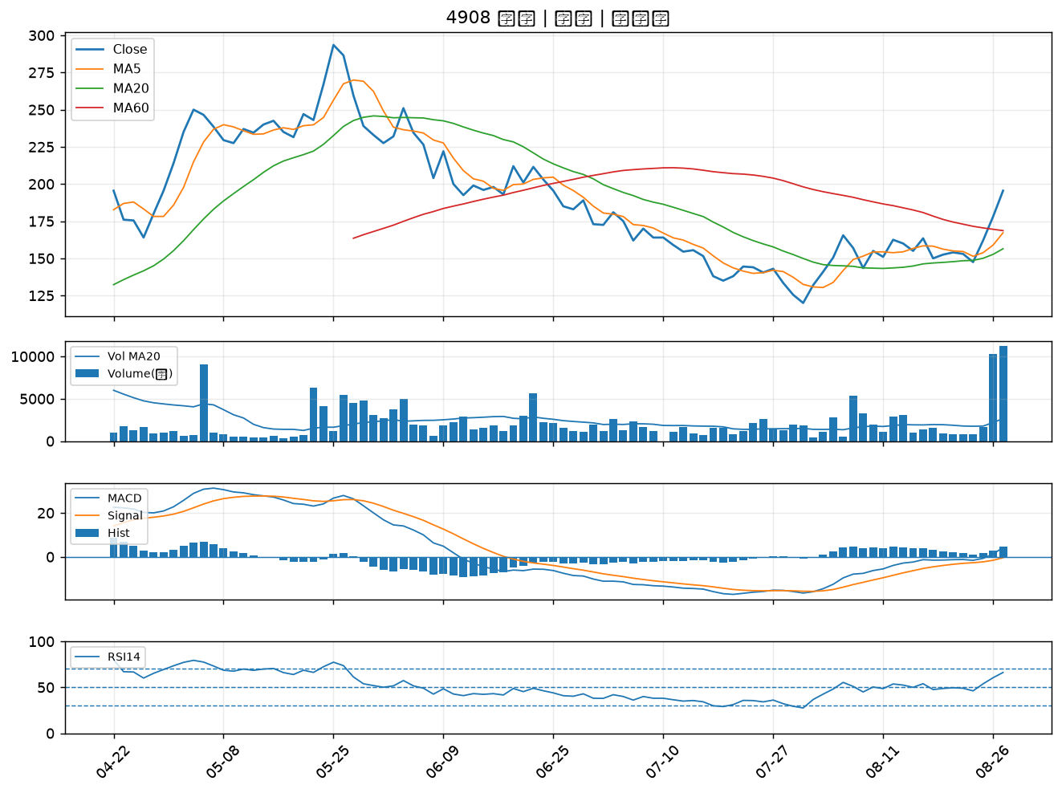

3363 上詮｜B級
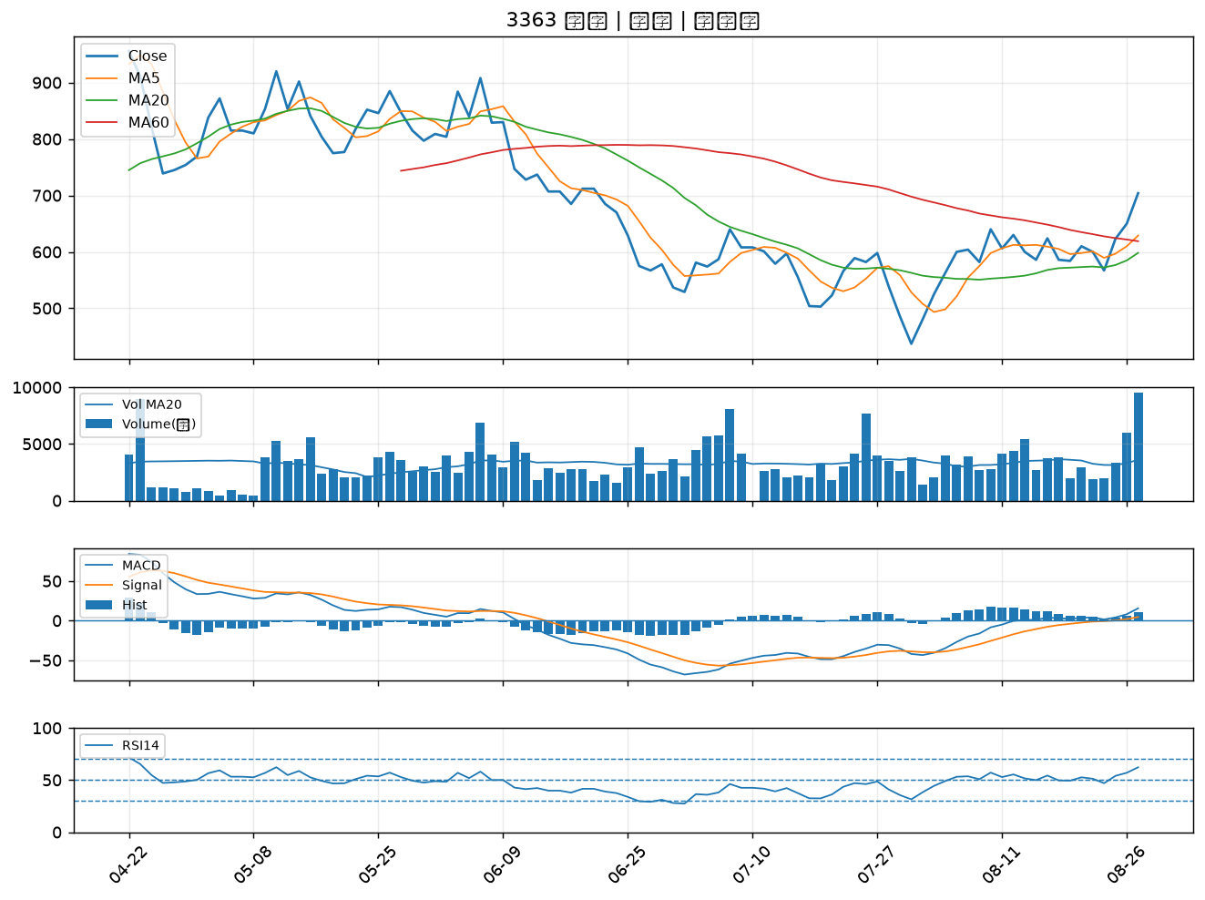

4714 永捷｜B級
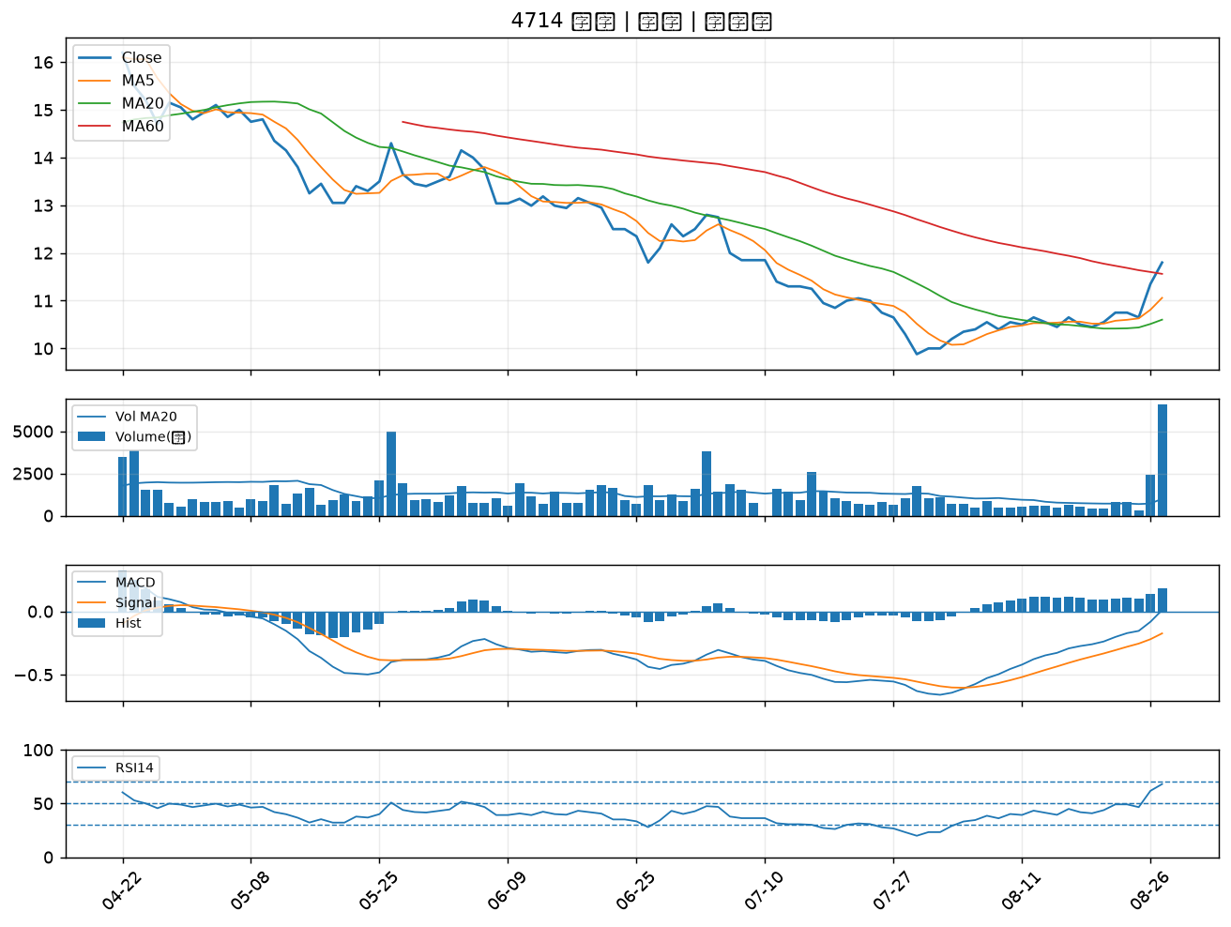

6415 矽力*-KY｜B級
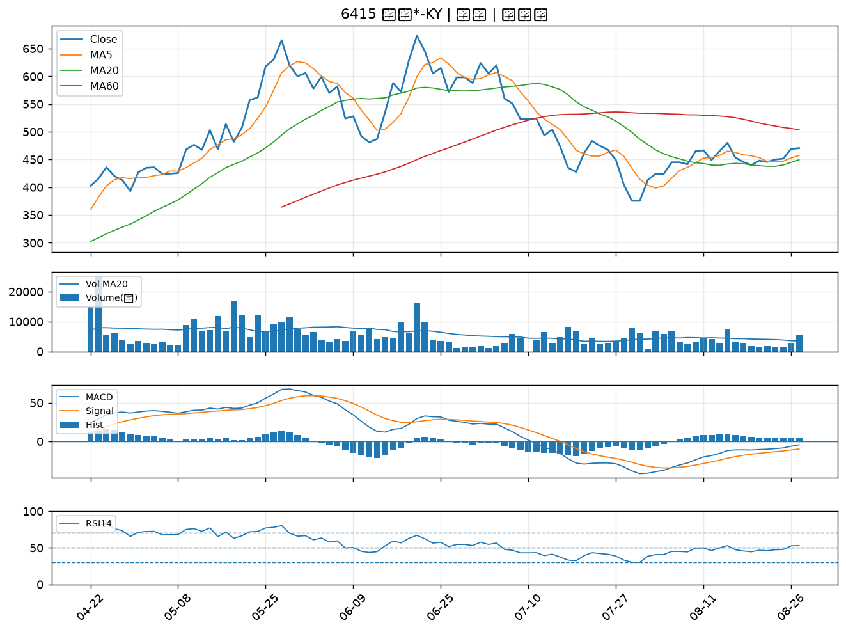

2355 敬鵬｜B級
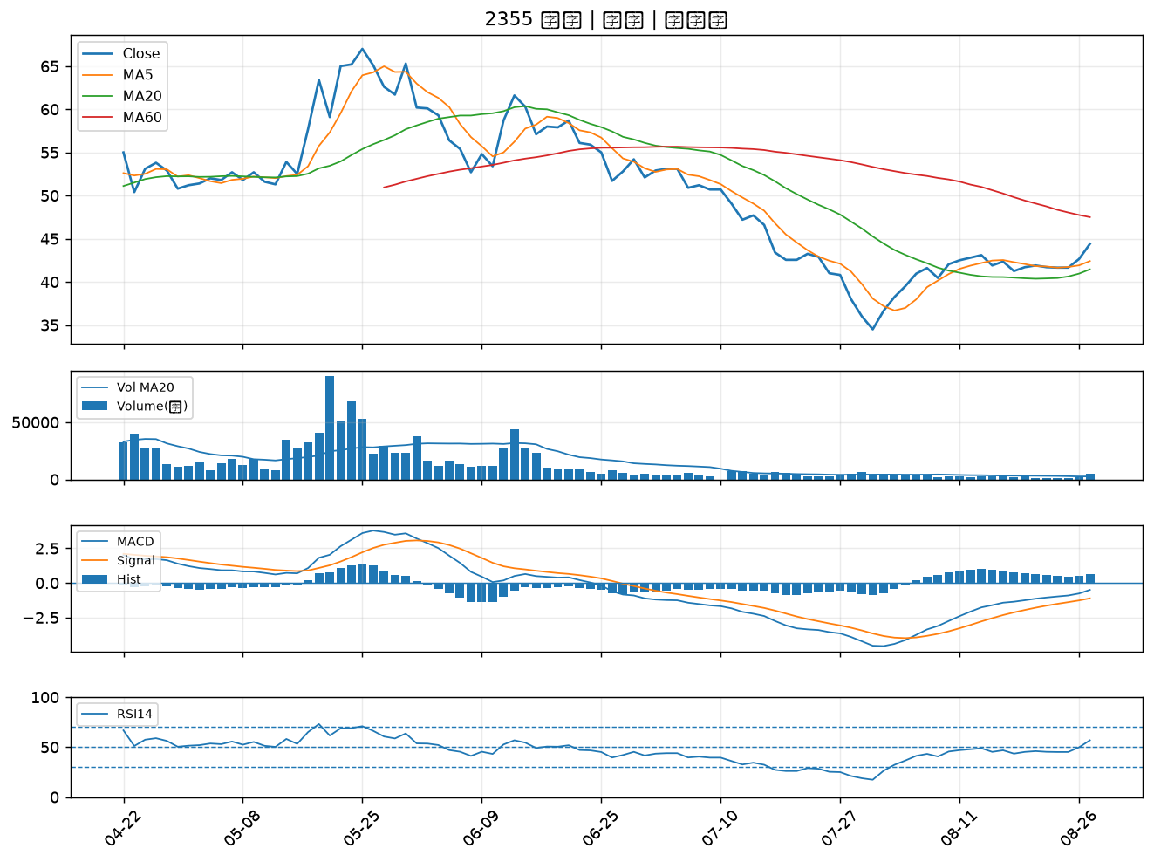

5291 邑昇｜B級
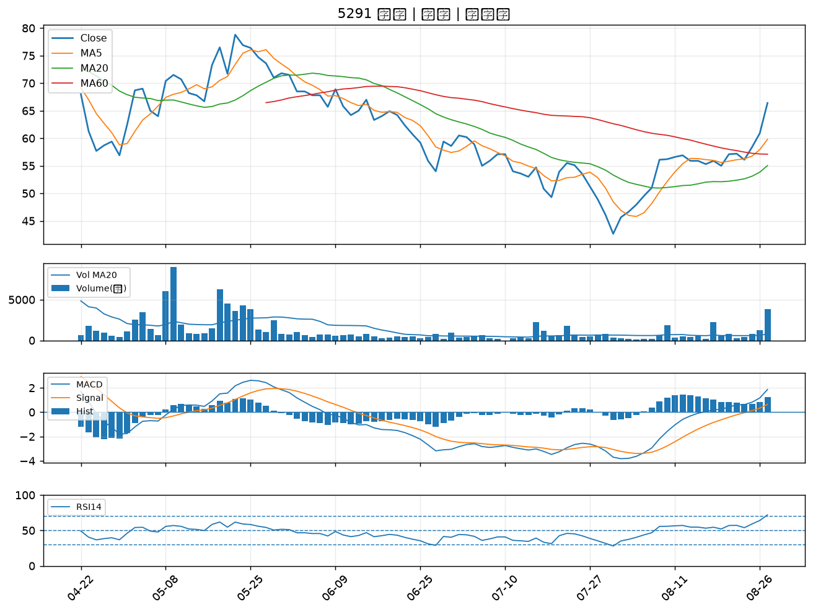

3689 湧德｜B級
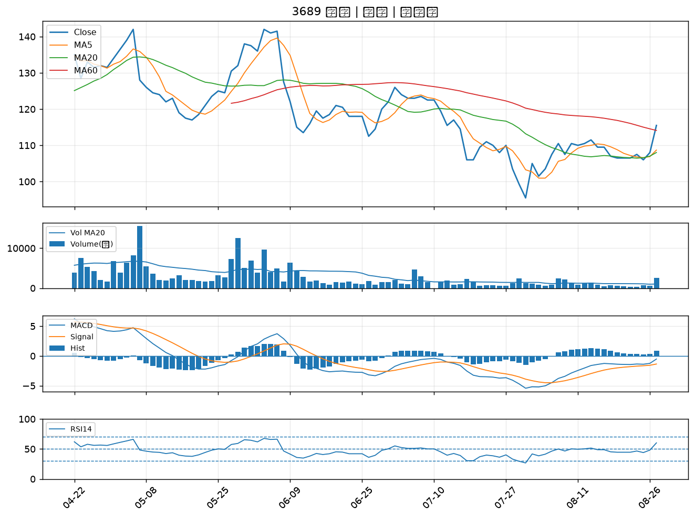

6668 中揚光｜B級
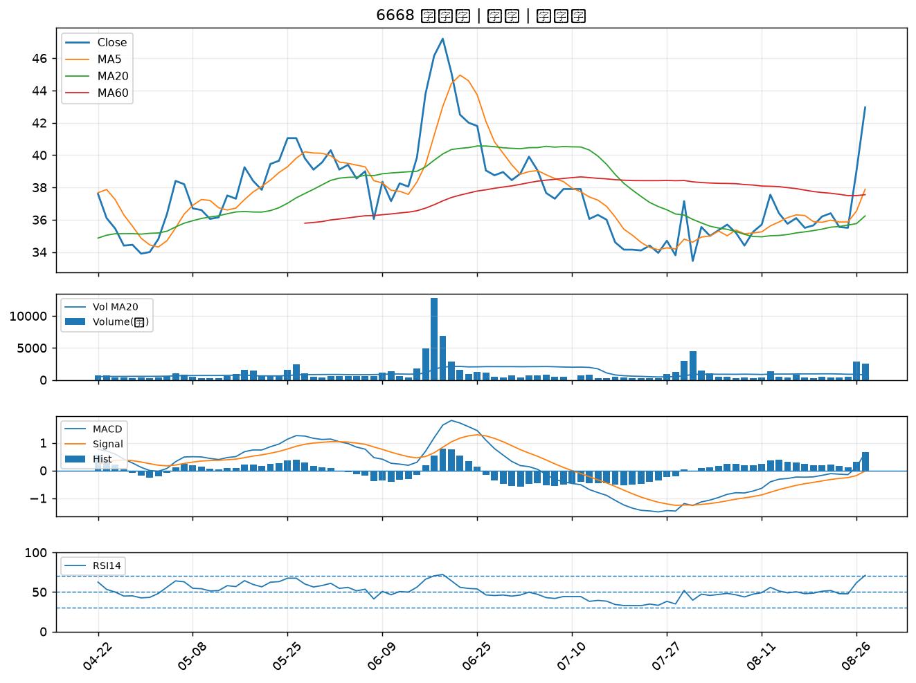

1312 國喬｜B級
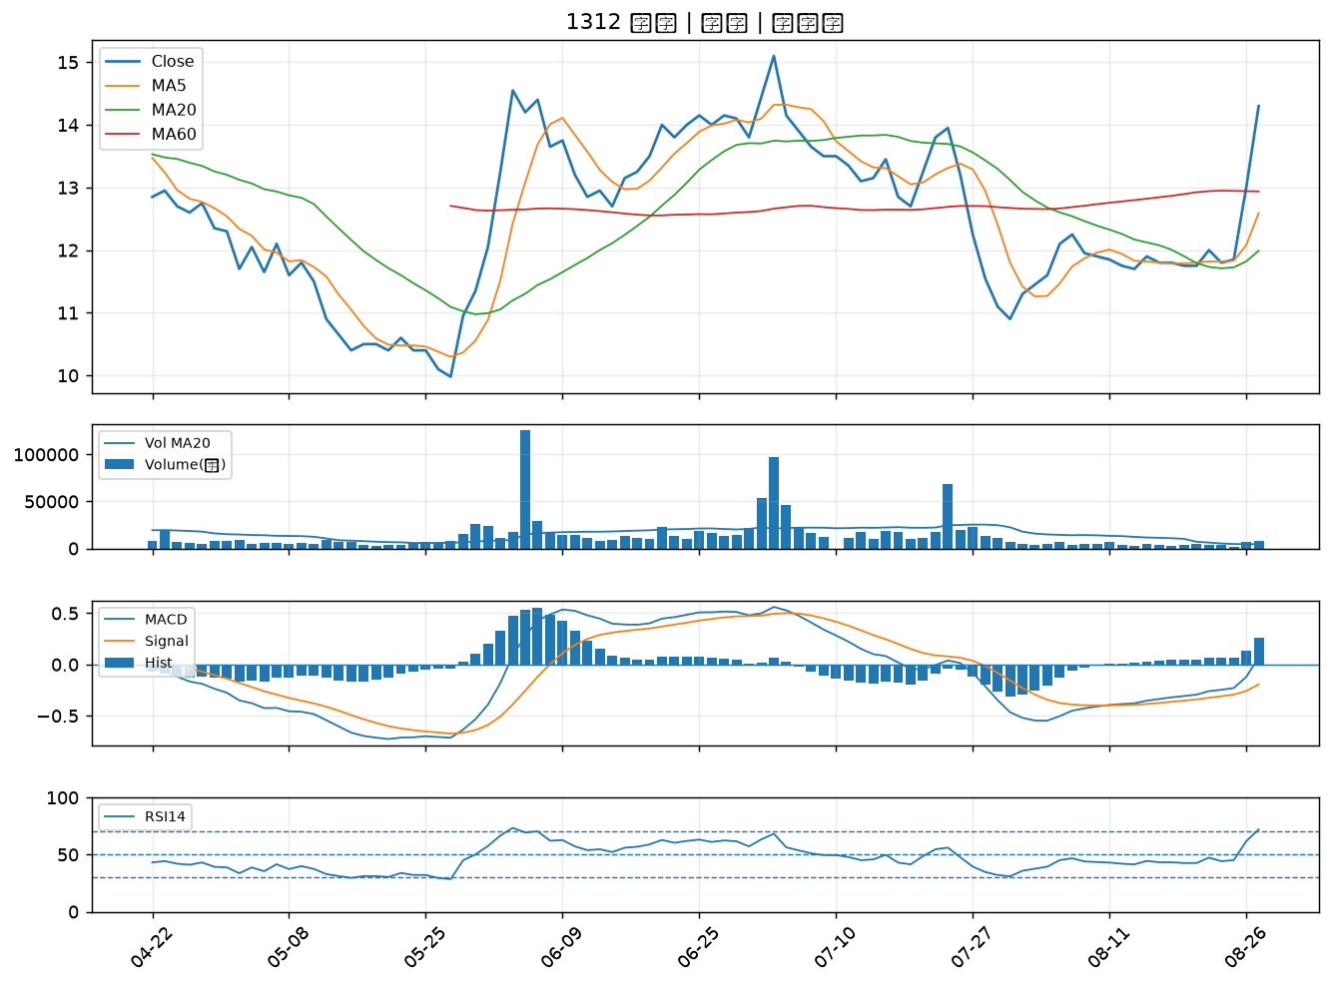

6147 頎邦｜B級

